本書について
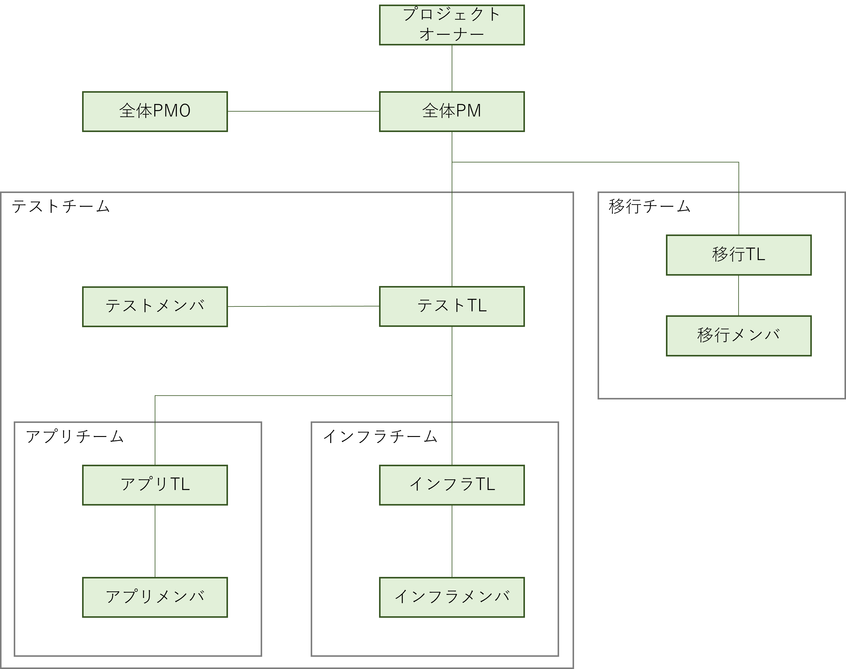
本書について

 | 本書は性能テスト計画ガイドの内容に基づいて作成された、性能テスト計画書のサンプルです。
 | 性能テストの経験が少ない方でも一定以上の品質で計画を立てられるようにすることを目的としています。
 | また、広い範囲のプロジェクトでご利用いただけるように、敢えて想定するプロジェクトの内容を詳細に定義していない箇所がございますので、ご了承ください。

本書の想定プロジェクト

 | 本書では以下のような新規開発プロジェクトを想定して性能テスト計画を立てています。
 | オンプレでもクラウドでも採用可能なサンプルとするため、シンプルなシステム構成を採用しています。

 | プロジェクト概要

 |  | システム概要： |  |  | クレジットカード会員向けのWebアプリケーション。既に稼働中のシステム（以降は旧システムと記載）があるが、ユーザ数の増加に伴いスペック不足になりつつある。
 |  |  |  |  | 規模を拡大するためにスケールアウトをするとともに、アプリケーションも改めて作り直し、機能の刷新や拡充を行う。
 |  |  |  |  | 旧システムの既存ユーザはそのまま新規システムに移行する。
 |  | 機能数： |  |  | 画面機能60、バッチ機能30
 |  | 開発期間： |  |  | 2年
 |  | プロジェクト特性： |  |  | 金銭を扱うため要求されるセキュリティ品質は高いが、社会影響は小さいため縮退運転時の性能劣化は許容される。

 | システム構成

 |  | 以下のようなシステム構成を想定しています。
 |  | ・ | サーバは全てクラウド上で仮想サーバをたてる。
 |  | ・ | Webサーバとアプリケーションサーバは3台の冗長構成で、ロードバランサによる負荷分散を行う。
 |  | ・ | データベースサーバは3台の冗長構成とする。
 |  | ・ | バッチサーバはウォームスタンバイ方式で2台の冗長構成をとる。
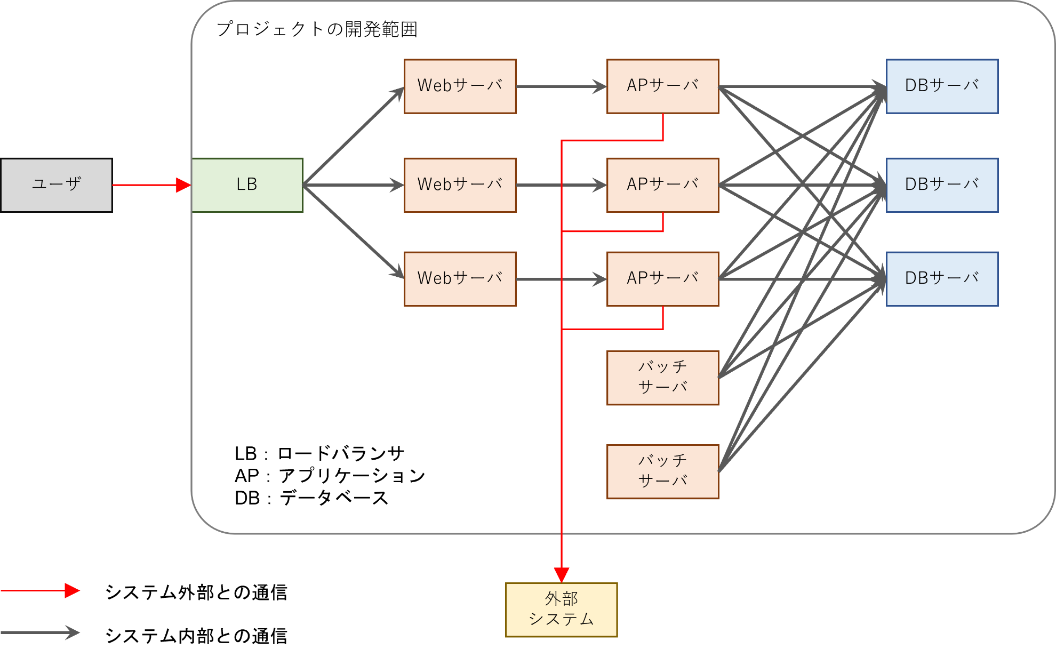

 | 性能要件：
 |  | 以下のような性能要件を想定しています。

 | ● | 業務量
 |  |  | 旧システムでのユーザ数が年間5万人ずつ線形的に増加しているため、現在のユーザ数175万人から、5年後のユーザ数を200万人と想定する。
 |  |  | 割引キャンペーン時などのアクセス数がピークとなる際は1秒当たり300リクエストのアクセスが来る想定とし、このアクセス数をターゲットに性能要件を定義する。

 | ● | 縮退に関する方針
 |  |  | 縮退時の性能要件については、Webサーバとアプリケーションサーバ、DBサーバそれぞれに対し、2台運転となっている場合を「縮退状態」として、この場合についてのみ性能要件を定義する。
 |  |  | バッチサーバはウォームスタンバイ方式による冗長構成のため、常に1台運転であることから縮退状態は定義しない。
 |  |  | Webサーバやアプリケーションサーバ、DBサーバそれぞれが1台運転となるパターンについては、発生確率が極めて低いことから性能要件は定めず、
 |  |  | 発生した場合には一時的に外部からのアクセスを止めて速やかに復旧を行うものとする。

 | ● | 処理時間

 |  | オンライン
 |  |  | ロードバランサがリクエストを受け取ってからレスポンスを返すまでの時間を性能指標とする。
 |  |  | 縮退状態であるかに関わらず、以下の要件を満たすこととする。
 |  |  | ・ | 処理時間の最大許容値は3秒以内とする。
 |  |  | ・ | 90パーセンタイル値は1秒以内を許容値とする。

 |  |  | ただし、以下の機能については個別に処理時間の要件を定めるものとする。
 |  |  | 機能名称 |  |  |  | 最大許容値 |  |  | 90パーセンタイル値 |  |  |  | 備考
 |  |  | 書類アップロード |  |  |  |  |  | 10秒 |  |  |  | 5秒 | 左記の処理時間はファイルサイズが2MB以下であることを条件とする。
 |  |  | 明細ダウンロード |  |  |  |  |  | 10秒 |  |  |  | 5秒 | 左記の処理時間はファイルサイズが2MB以下であることを条件とする。
 |  |  | TOP画面 |  |  |  |  |  | 1秒 |  |  |  | 0.5秒 | 最もアクセスが集中する機能であるため、性能を重要視し、個別に性能要件を定める。
 |  |  | ポイント交換 |  |  |  |  |  | 10秒 |  |  |  | 5秒 | システム外部のAPI実行に1秒程度かかるため、個別に性能要件を定める。

 |  | バッチ
 |  |  | 各バッチ処理が完了するまでの時間に対して、目標値を性能要件として定める。各バッチの処理時間は以下を目標値とする。

 |  |  | No | 区分 | 機能名 |  |  |  |  |  | 目標値
 |  |  | 1 | 日中 | 請求金額確定メール送信 |  |  |  |  |  | 2時間
 |  |  | 2 | 夜間 | 会員情報更新 |  |  |  |  |  | 1時間
 |  |  |  |  |  |  | ・
 |  |  |  |  |  |  | ・
 |  |  |  |  |  |  | ・
 |  |  | ※サンプルのため、省略しています。

 | ● | スループット
 |  |  | バッチ処理ごとに1秒当たりの目標処理件数を性能要件として定める。各バッチのスループットは以下を目標値とする。

 |  |  | No | 区分 | 機能名 |  |  |  |  |  | 目標値
 |  |  | 1 | 日中 | 請求金額確定メール送信 |  |  |  |  |  | 300件/秒
 |  |  | 2 | 夜間 | 会員情報更新 |  |  |  |  |  | 600件/秒
 |  |  |  |  |  |  | ・
 |  |  |  |  |  |  | ・
 |  |  |  |  |  |  | ・
 |  |  | ※サンプルのため、省略しています。

 | ● | データ量
 |  |  | ユーザ数200万人に相当するデータを投入する。
 |  |  | ポイント交換できる商品数は100とし、一人当たりの明細数は10明細/月とする。

 | ● | インフラ
 |  |  | 全てのサーバに対して、CPUとメモリの使用率を性能指標とする。
 |  |  | ただし、CPU使用率とメモリ使用率については瞬間的な高騰であれば許容する。

 |  |  | ・ | CPU使用率
 |  |  |  | - | 平常時
 |  |  |  |  |  | 50%以下の使用率を保つこととする。
 |  |  |  | - | 縮退状態
 |  |  |  |  |  | 80%以下の使用率を保つこととする。

 |  |  | ・ | メモリ使用率
 |  |  |  | - | 平常時
 |  |  |  |  |  | 50%以下の使用率を保つこととする。
 |  |  |  | - | 縮退状態
 |  |  |  |  |  | 80%以下の使用率を保つこととする。

 |  |  | ・ | ディスク使用率
 |  |  |  | - | 平常時
 |  |  |  |  |  | 50%以下の使用率を保つこととする。
 |  |  |  | - | 縮退状態
 |  |  |  |  |  | 80%以下の使用率を保つこととする。

 | タスク一覧：
 |  | 性能テストで想定しているタスク一覧は以下の想定です。（負荷ツールとしてApache JMeterを使用する想定です。）

 |  |  | 準備 |  | テストケース作成
 |  |  |  |  | テストシナリオ作成
 |  |  |  |  | JMeter準備
 |  |  |  |  | 疎通実施
 |  |  |  |  | テストデータ作成
 |  |  |  |  | テストデータ投入
 |  |  |  |  | テスト環境設計
 |  |  |  |  | テスト環境構築
 |  |  |  |  | テスト環境稼働確認
 |  |  | 実施 |  | 性能テスト実施
 |  |  |  |  | ボトルネック解消
 |  |  |  |  | 性能テスト再実施

 | スケジュール：
 |  | プロジェクトのスケジュールは以下の想定です。ただし、移行に関するスケジュールは省略しています。

 |  | タスク |  |  |  |  |  | 20XX年 |  |  |  |  |  |  |  |  | 20XX年 |  |  |  |  |  |  |  |  |  |  |  | 20XX年
 |  |  |  |  |  |  |  | 4月 | 5月 | 6月 | 7月 | 8月 | 9月 | 10月 | 11月 | 12月 | 1月 | 2月 | 3月 | 4月 | 5月 | 6月 | 7月 | 8月 | 9月 | 10月 | 11月 | 12月 | 1月 | 2月 | 3月
 |  | 要件定義
 |  | 外部設計
 |  | 内部設計
 |  | プラグラミング・単体テスト
 |  | 結合テスト
 |  | システムテスト
 |  | 移行

 |  | 計画書サンプル内にも記載されていますが、参考に性能テストの中日程を以下に記載します。

 |  | タスク |  |  |  |  |  | 20XX年 |  |  |  |  |  |  |  |  | 20XX年 |  |  |  |  |  |  |  |  |  |  |  | 20XX年
 |  |  |  |  |  |  |  | 4月 | 5月 | 6月 | 7月 | 8月 | 9月 | 10月 | 11月 | 12月 | 1月 | 2月 | 3月 | 4月 | 5月 | 6月 | 7月 | 8月 | 9月 | 10月 | 11月 | 12月 | 1月 | 2月 | 3月
 |  | オンライン |  | テストシナリオ作成
 |  |  |  | テストケース作成
 |  | バッチ |  | テストシナリオ作成
 |  |  |  | テストケース作成
 |  | JMeter |  | JMeterシナリオ作成
 |  |  |  | 疎通実施
 |  | テストデータ |  | 作成
 |  |  |  | 投入
 |  | テスト環境 |  | 設計
 |  |  |  | 構築
 |  |  |  | 稼働確認
 |  | 性能テスト実施
 |  | ボトルネック解消
 |  | 性能テスト再実施

 | 体制：
 |  | プロジェクトの体制は以下の想定です。

 |  | ・ | 要件定義～プラグラミング・単体テスト

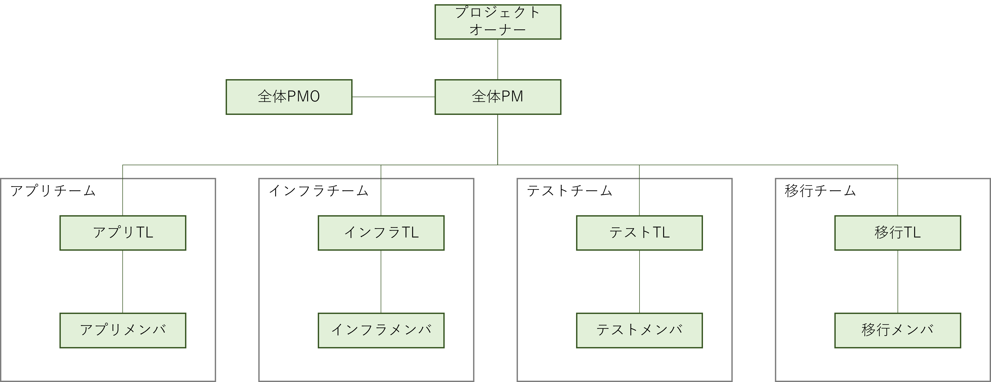

 |  | ・ | 結合テスト～システムテスト

表紙
関係者外秘
クレジットカード会員向けWebサイト構築プロジェクト
関係者限り

性能テスト計画書

第 1.00 版

2022年4月1日

性能テスト株式会社

 | 性能テスト株式会社

 | 承認 | 確認 | 作成

 | 試験花子 | 負荷次郎 | 性能太郎

2.テスト概要
プロジェクト名 |  |  |  | クレジットカード会員向けWebサイト構築プロジェクト | 工程 | 要件定義 | プロジェクト 関係者外秘 | 作成 | 2022-04-01 | 性能太郎
システム名 |  |  |  | クレジットカード会員向けWebサイト | 成果物名 | 性能テスト計画書 |  | 変更
サブシステム名 |  |  |  | - |  |  |  | 確認 | 2022-04-01 | 負荷次郎

2. | テスト概要

 | 2.1. | テストの方針

 |  | (1) テストの目的

 |  |  | クレジットカード会員向けWebサイト（以降は本システムと記載する）が非機能要件にて定められた性能要件を満たしていることの確認が目的となる。

 |  | (2)テストの実施概要

 |  |  | 性能要件として定められたデータ量、アクセス数による負荷がかかった状態で、システムの性能が要件をみたしているかどうかを検証する。
 |  |  | 負荷については5年後に想定されるピーク時の負荷をかけることとする。
 |  |  | また、最初から負荷をかけて性能テストを実施すると、ボトルネックの候補が多くなり解析が困難となるため、まずはシステムに負荷をかけずに検証を行い、
 |  |  | その段階で出てきたボトルネックの解消を行う。これにより、負荷をかけない状態での性能が保証されるため、負荷をかけた状態での検証がしやすくなる。

 |  | (3)使用ツール

 |  |  | 性能テストでは本番稼働時に想定される負荷をかけた状態で性能評価を行う。
 |  |  | そのため、システムに対し大量のオンラインアクセスをする必要があり、人力でこれを実施することは極めて難しい。
 |  |  | よって、自動で大量のオンラインアクセスを行うことのできるツールとして、本プロジェクト内に経験者の多いApache JMeterを採用する。
 |  |  | 性能テストでオンラインアクセスを行う際はApache JMeterによって行うものとする。
 |  |  | また、オンライン機能の計測時は負荷用のシナリオと計測用のシナリオを分けて実行することとする。
 |  |  | これにより、評価時に必要な情報を効率的に抽出できるようにするとともに、バッチ機能のテスト実施時にも負荷用のシナリオを再利用できるようにする。

 |  | (4)テスト環境

 |  |  | 性能テストは本番稼働時の性能を担保することが目的のため、本番相当の構成・スペックとなる環境でテストを行う必要がある。よって、以下の環境にてテストを実施することとする。
 |  |  | ・ | 本番環境（公開前）
 |  |  | ・ | ステージング環境
 |  |  | ただし、プロジェクトの進行によって環境制約が発生し、上記環境にてテストが実施できなくなった場合は他環境での実施を検討する。

 | 2.2. | 成果物定義

 |  | 性能テストの計画・準備・実施・結果報告において作成する成果物を下図に示す。
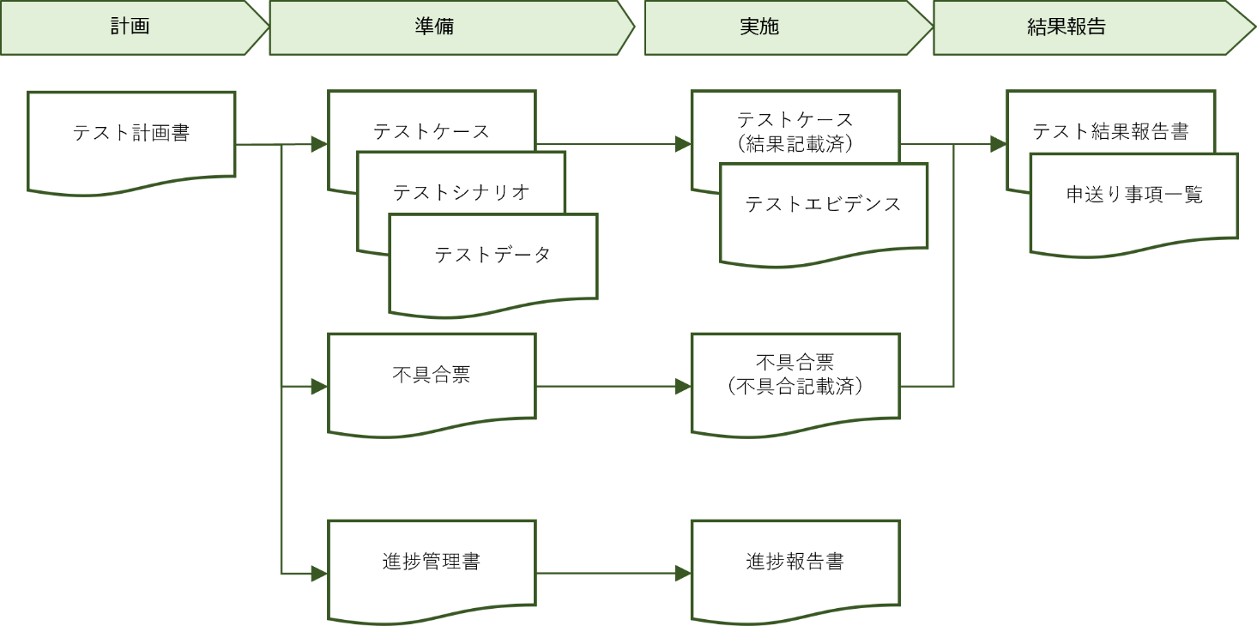

 | 2.3. | 前提・制約事項

 |  | (1) 前提事項

 |  |  | 性能テストの基本方針のうち、本書に記載されていない範囲については、原則として全体テスト計画書にて定めた方針に従うものとする。

 |  | (2) 制約事項

 |  |  | ① 外部システムの制約について
 |  |  |  | 外部システムは既に稼働中のシステムであり、後述する要件を満たすテスト環境を有していない。
 |  |  |  | また、外部システムは既に稼働実績があり、性能品質が担保されているため、外部システムによる性能面でのリスクは小さい。
 |  |  |  | これらを踏まえ、性能テストでは外部システムを模したシミュレータをテスト環境内に用意してテストを行うこととする。
 |  |  |  | そのため、結果報告時には外部システムの処理部分をシミュレータに置き換えていることを考慮して評価を行う。

 |  |  | ② 環境競合について
 |  |  |  | システムテスト実施期間は、性能テストだけでなく、他のテストも本番環境やステージング環境にて行うこととなる。
 |  |  |  | 性能テストはその性質上、テスト環境へ高い負荷をかけることから、他テストへの影響が懸念されるため、原則環境を占有して実施することとする。
 |  |  |  | スケジュール上、性能テストと同じ環境で他のテストを同時実施する必要がある場合、上記を考慮したうえで実施内容を検討する。

3.テスト実施範囲
プロジェクト名 |  |  |  | クレジットカード会員向けWebサイト構築プロジェクト |  |  | 工程 | 要件定義 | プロジェクト 関係者外秘 | 作成 | 2022-04-01 | 性能太郎
システム名 |  |  |  | クレジットカード会員向けWebサイト |  |  | 成果物名 | 性能テスト計画書 |  | 変更
サブシステム名 |  |  |  | - |  |  |  |  |  | 確認 | 2022-04-01 | 負荷次郎

3. | テスト実施範囲

 | 3.1. | テスト実施範囲

 |  | システム全体のうち、性能テストで検証する範囲は下図の通り。
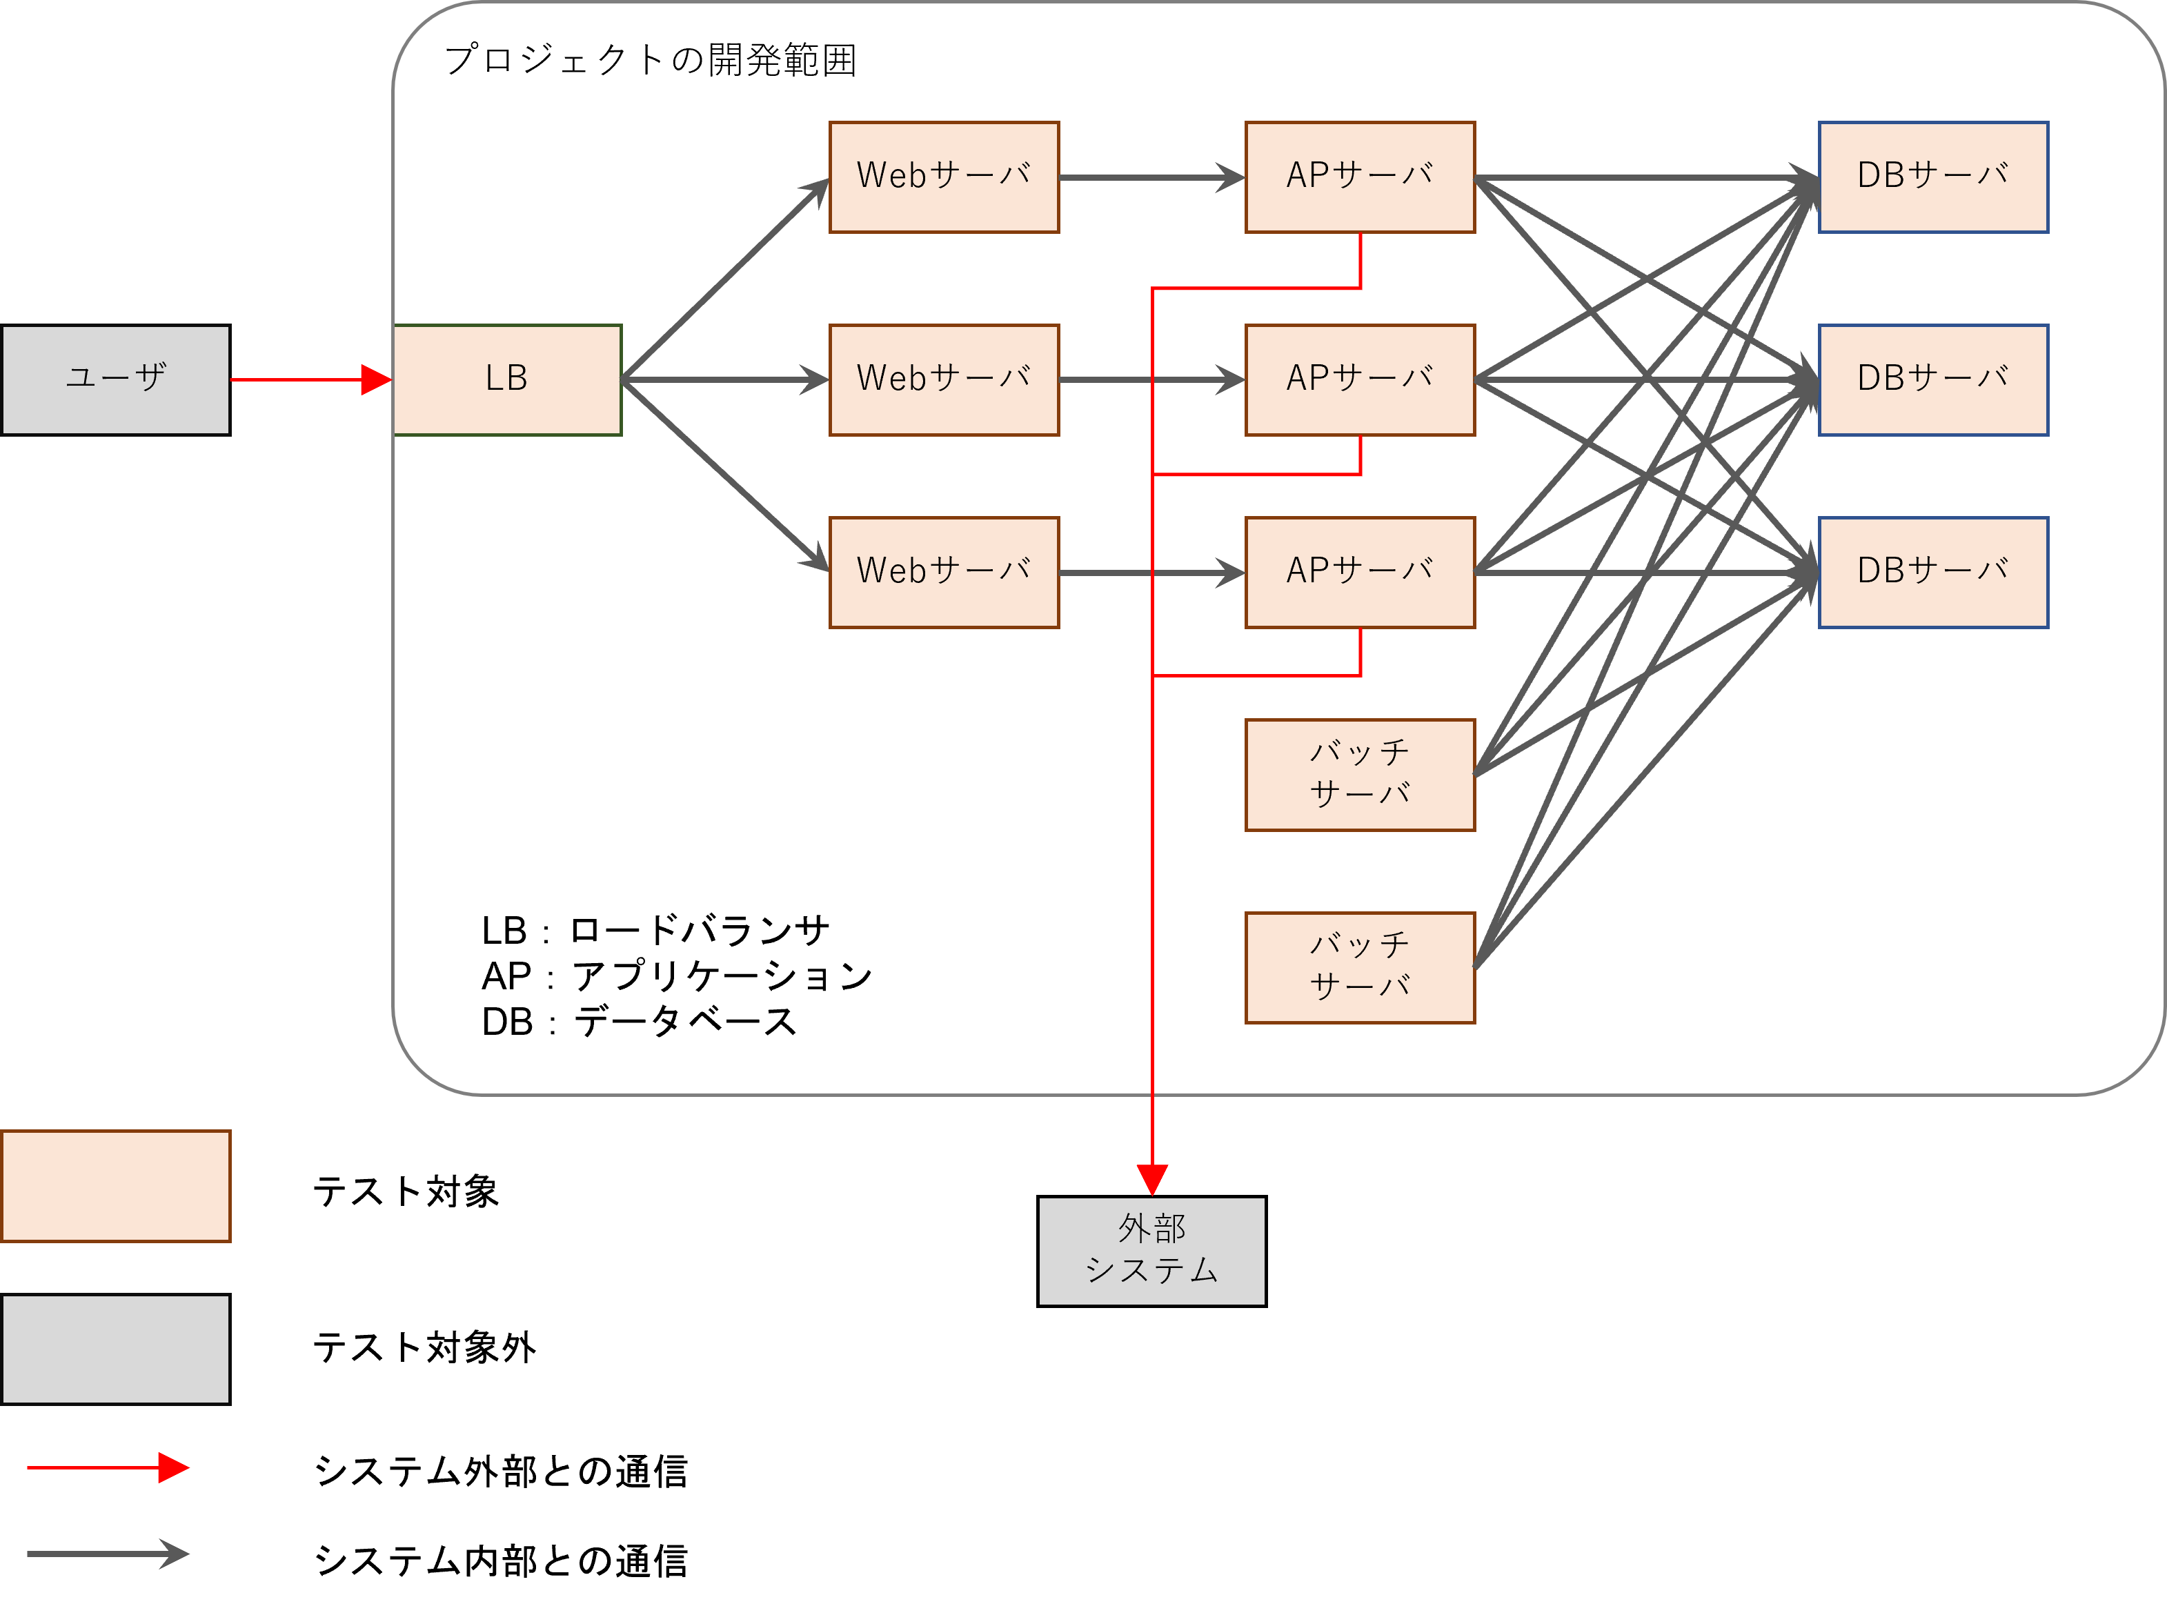

 | 3.2. | システムの冗長化に関する網羅性

 |  | 本システムではWebサーバとアプリケーションサーバ、データベースサーバとバッチサーバで冗長構成をとっており、サーバが縮退しているかどうかによってシステムの性能が変化する。
 |  | 本システムの特性上、性能劣化時の社会影響が小さいため、縮退状態のパターンについて網羅的にテストはせず、以下の2パターンのみをテスト対象とする。
 |  | ・ | 全てのサーバが平常運転しており、縮退していないパターン
 |  | ・ | Webサーバとアプリケーションサーバ、データベースサーバが全て2台での縮退運転となっているパターン

 | 3.3. | システムの負荷について

 |  | 本システムに対し、性能要件として定義している業務量に相当する負荷をかけた状態で検証を行う。

 | 3.4. | テスト対象外機能

 |  | 性能要件で定められた通り、一部機能を除いて全ての機能を性能テスト対象とする。
 |  | 性能テストの対象外とする機能は以下の通り。

 |  |  | 処理方式 |  | 機能名称 | 対象外理由
 |  |  | オンライン |  | パスワード変更 | マスタを1レコード更新する単純な機能のため、性能リスクは低いと判断。
 |  |  | バッチ |  | 新規会員情報取り込み | 単純なマスタ登録機能のため、性能リスクは低いと判断。

